第１面
様式第二号の八（第八条の四の五関係）
（第1面）
産業廃棄物処理計画書
 |  |  |  | 令和5年 年 6 月 26 日
 | 徳島県知事 殿

 |  | 提出者
 |  |  | 住 所 | 大阪市港区三先1丁目11番18号
 |  |  | 氏 名 | 奥村組土木興業株式会社
 |  |  |  | 取締役社長 奥村安正
 |  |  | 電話番号 | 06-6572-5301

廃棄物の処理及び清掃に関する法律第12条第９項の規定に基づき、産業廃棄物の減量その他その処理に関する計画を作成したので、提出します。
事 業 場 の 名 称 |  | 奥村組土木興業株式会社
事 業 場 の 所 在 地 |  | 大阪市港区三先1丁目11番18号
計 画 期 間 |  | 令和5年4月1日～令和6年3月31日
当該事業場において現に行っている事業に関する事項
 | ①事業の種類 | 06 総合工事業
 | ②事業の規模 | 完成工事高 4,888,968万円
 | ③従業員数 | 894人
 | ④産業廃棄物の一連の処理の工程 | 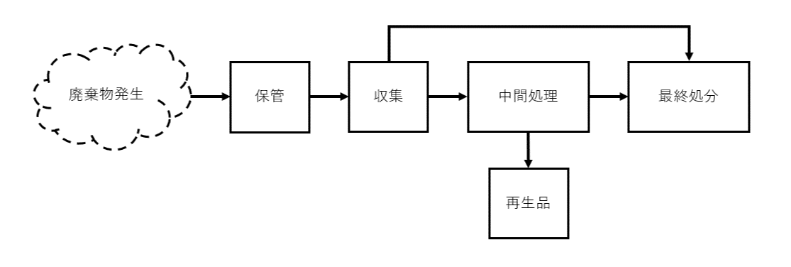

（日本工業規格 Ａ列４番）

別紙
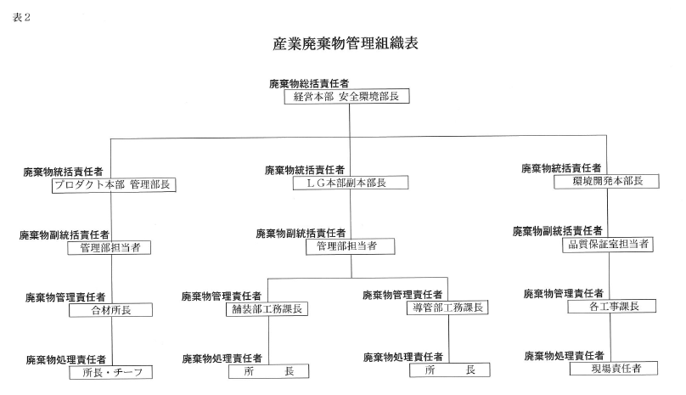
別紙

